Лист2
2 аблигации 1 год и 2 года сроки погашения номинал 100 у обеих
1 стоит 90, 2 стоит 80
есть еще одна аблиг, 2 летняя, номинал 1000, купонная ставка 10% и стоит 980
проверить, согласованы ли цены. Найти возможность заработать (построить портфель с выгодой в 1000 рублей)

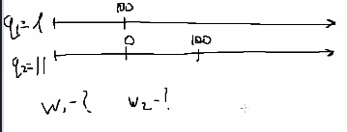
n1= | 1
n2= | 2
n3= | 2
N1=N2= | 100
P1= | 90
P2= | 80
N3= | 1000
C3= | 0.1
P3= | 980
w1=?
w2=?

90+11*80 | = | 970

U(1;11;-1)=10
1000=U*x
x=100

